0 - LÉEME
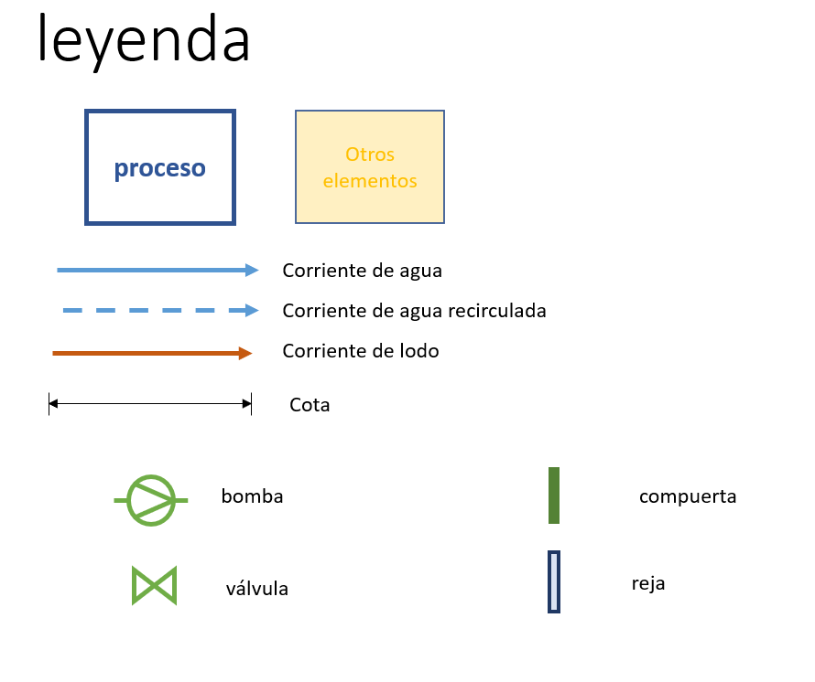
Formato celdas
1) Celdas de valor
Formato 1 | Datos introducidos manualmente
Formato 2 | Datos introducidos manualmente, que resultan claves para el funcionamiento de la hoja de cálculo
Formato 3 | Datos que provienen de otra pestaña
Formato 4 | Datos calculados genéricos
Formato 5 | Datos calculados que son los resultados que interesa resaltar del cuadro/subrecuadro/apartado en cuestión
2) Celdas de comprobación
 | Se encuentra dentro del rango establecido
Formato 2 | Se sale del rango establecido
Formato 3 | Especifica información sobre % de exceso de volumen o superficie con respecto a los mínimos requeridos

Formato esquemas

2.1 - RAFA
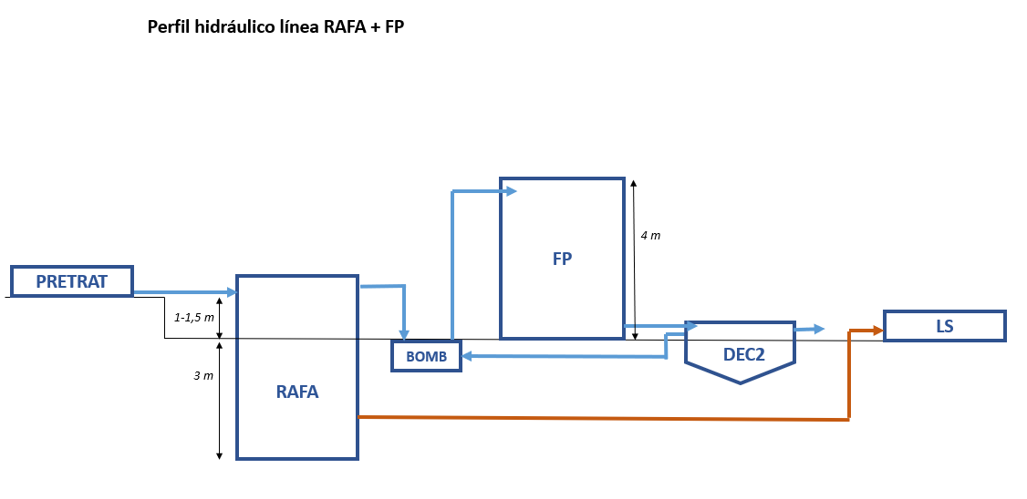
DATOS DE DISEÑO | Valor | Unidades
Caudal medio en época de lluvias (Qm) | 880 | m3/d |  |  | Si
 | 37 | m3/h |  |  | No
Caudal punta en época de lluvias (Qp) | 119 | m3/h
Qmaxd/Qm | 1.5
Caudal máximo diario (Qmaxd) | 1,320 | m3/d |  |  | Roca llano
Qmax3h/Qp | 90%
Caudal punta cada 2-4 horas (Qmax3h) | 107 | m3/h
Qmax5h/Qp | 70%
Caudal punta cada 4-6 horas (Qmax5h) | 83 | m3/h |  |  | Roca Inclinado
[DBO5]e | 297 | mg/L
[DQO]e | 505 | mg/L
Carga de DQO entrada | 444.4 | kg DQO/d
[SS]e | 297 | mg/L
[NT]e | 59 | mg/L
[PT]e | 9 | mg/L
[CF]e | 10000000 | UFC/100mL
Carga de SS de lodos sin digerir adicionados de otros procesos | 5 | kg m.s. /d
Temperatura media mes más frio aire | 15 | ºC
Temperatura media mes más frio agua | 19 | ºC

DISEÑO REACTOR
PARAMETROS DE DISEÑO | Valor | Unidades | Recomendaciones y observaciones | Comprobaciones
Carga superficial a Qm | 0.60 | m3/m2/h | 0,5-0,7 m3/m2/h (BOL p 326)
Carga superficial a Qmaxd | 1.10 | m3/m2/h | ≤ 1,1 m3/m2/h (BOL p 326)
Carga superficial a Qmax3h | 1.50 | m3/m2/h | ≤ 1,5 m3/m2/h (BOL p 326)
Tiempo de retención hidráulico (TRH) a Qm | 8.00 | h | Ver tabla (BOL p 325)
Tiempo de retención hidráulico (TRH) a Qmax5h | 5.50 | h | Ver tabla (BOL p 325)
OTROS PARAMETROS REQUERIDOS | Valor | Unidades | Recomendaciones y observaciones | Comprobaciones
Relación L/A | 2.0 |  | = 2, 3 o 4 (CD)
DIMENSIONAMIENTO REACTOR | Valor | Unidades | Recomendaciones y observaciones | Comprobaciones
Superficie mínima necesaria | 71 | m2
Volumen mínimo necesario | 458 | m3
Número de unidades en funcionamiento | 2 | Ud | ≥ 2 Ud (CD)
Altura | 5.5 | m | 4-5,5 m (BOL p 348)
Anchura | 4.56 | m
Longitud | 9.13 | m
Longitud adoptada (L) | 9.20 | m
Anchura adoptada (A) | 4.60 | m
Altura adoptada (H) | 5.50 | m
Superficie útil en funcionamiento | 85 | m2
Volumen útil en funcionamiento | 466 | m3 |  | Exceso sobre el necesario 1,7 %
Volumen unitario útil en funcionamiento | 233 | m3 | ≤ 1.500 m3 (CD)
PARAMETROS DE FUNCIONAMIENTO | Valor | Unidades | Recomendaciones y observaciones | Comprobaciones
Carga superficial a Qm | 0.43 | m3/m2/h | 0,5-0,7 m3/m2/h (BOL p 326) | Revisar
Carga superficial a Qmaxd | 0.65 | m3/m2/h | ≤ 1,1 m3/m2/h (BOL p 326)
Carga superficial a Qmax3h | 1.27 | m3/m2/h | ≤ 1,5 m3/m2/h (BOL p 326)
Tiempo de retención hidráulico (TRH) a Qm | 12.70 | h | ≥ 8,0 (BOL p 325)
Tiempo de retención hidráulico (TRH) a Qmax5h | 5.59 | h | ≥ 5,5 (BOL p 325)
Carga a Qm | 0.95 | kg DQO/m3/d | ≤ 15 kg DQO/m3/d (BOL p 327)
Temperatura media mes más frio agua | 19.0 | ºC | ≥ 16ºC (AECID p 129)

PRODUCCIONES | Valor | Unidades | Recomendaciones y observaciones | Comprobaciones
Lodos
Producción lodos | 93.9 | kg m.s. /d
Producción lodos específica | 0.20 | kg m.s./kg DQO | 0,1-0,2 kg m.s./kg DQO entrada (BOL p 293)
Concentración lodos | 3.5% |  | 2-5 % (DAE p 42)
Caudal producción de lodos | 2.6 | m3/d
NT eliminada por DBO5 eliminada | 1.0% | g NT/g DBO5 elim | 0-2% (CD)
Contenido de NT en lodo | 2.2% | g NT/g m.s.
PT eliminada por DBO5 eliminada | 0.15% | g PT/g DBO5 elim | 0-0,3% (CD)
Contenido de PT en lodo | 0.3% | g PT/g m.s.
Intervalo de descargas teórico | 30 | d | 30-90 días (BOL p 874)
Intervalo de descargas real | 6 | d | ≈ 7 d (DAE p 42)
Biogás
Caudal total de metano recuperable | 57.6 | m3/d
% Biogás en el metano | 75% |  | 70-80% (IWA p 758)
Caudal de biogás generado | 76.8 | m3/d

AGUA SALIDA PROCESO | Valor | Unidades | Recomendaciones y observaciones | Comprobaciones
[DBO5]s | 80% |  | 70-80% (BOL p 335)
 | 59.4 | mg/L
[DQO]s | 76% |  | 60-70% (BOL p 335)
 | 0.49 | relación DBO5/DQO | ≈ 0,49 (CD)
 | 121.3 | mg/L
[SS]s | 79% |  | 50-70% (BOL p 335)
 | 61.9 | mg/L
[NT]s | 4%
 | 57 | mg/L
[PT]s | 4%
 | 8.6 | mg/L
[CF]s | 0.0 | ULog | ≈ 0 ULog (CD)
 | 1.00E+07 | UFC/100mL

MEDICIONES DE OBRA CIVIL | Valor | Unidades | Recomendaciones y observaciones | Comprobaciones
Coeficiente terreno | 1 |  | Tierra = 1; Roca = 2
Coeficiente pendiente | 1 |  | Llano = 1, Pdte suave = 2, Pdte fuerte =3
Coeficiente nivel freático | 1 |  | Bajo = 1; Alto =2
Número de unidades para fases futuras | 0 | Ud
Número de unidades a construir | 2 | Ud
Resguardo obra civil | 0.50 | m | = 0,5 m (CD)
Altura obra civil | 6.00 | m
Espesor de solera | 0.50 | m | ≥ 0,5 m (NF bajo); ≥ 1 m (NF alto) (CD)
Espesor de muros | 0.50 | m | ≥ 0,4 m (Pe ≤ 4m); ≥ 0,5 m (Pe > 4m) (CD)
Espesor de cubierta | 0.30 | m | = 0,3 m (CD)
Profundidad de la excavación (Pe) | 5 | m | = Altura obra civil + espesor solera - 1,5 m (CD) ≤ 6,5 m (CD)
Superficie en planta de obra civil | 109.14 | m2
Hormigón solera | 54.57 | m3
Hormigón muros | 147 | m3
Hormigón arquetas | 5.46 | m3
Hormigón separador trifásico | 22.05 | m3
Hormigón cubierta | 32.74 | m3
Acero | 27,489 | kg | 120 kg/Tm hormigón (CD)
Encofrado plano | 602.90 | m2
Excavación | 774.70 | m3

EQUIPOS ELECTROMECÁNICOS | Valor | Unidades | Recomendaciones y observaciones | Comprobaciones
Compuerta canal entrada | 2 | Ud
 | 0.3 | m ancho | ≥ 0,3 m (CD)
 | 0.80 | m alto | Velocidad ≤ 1 m/s (CD)
Distribución | 4 | distribuidores
 | 75 | mm Փ tubo | 75-100 mm (BOL p 349)
 | 10 | tubos por distribuidor | Velocidad ≤ 0,2 m/s (BOL p 349)
 | 7.8 | m longitud tubo
 | 312 | m longitud total
Separador trifásico | 83 | m2
Línea de gas | 1 | Ud
 | 75 | mm Փ tubo | ≥ 75 mm (CD)
 | 0.40 | m/s | Velocidad ≤ 10 m/s (CD)
 | 50 | m longitud tubo
Antorcha | 6 | m3/h

COSTOS INVERSIÓN
OBRA CIVIL | Medición | Precio unitario | Costo | Comprobaciones
Hormigón solera | 55 | 89.06 | 4,860.00
Hormigón muros | 147 | 93.56 | 13,753.32
Hormigón arquetas | 5 | 93.56 | 510.56
Hormigón separador trifásico | 22 | 93.56 | 2,063.00
Hormigón cubierta | 33 | 93.56 | 3,063.34
Acero | 27,489 | 1.86 | 51,129.99
Encofrado plano | 603 | 23.96 | 14,445.48
Excavación tierra | 775 | 34.61 | 26,812.37
Barandillas, accesos, etc | 1 | 10% | 8,982.57
TOTAL OBRA CIVIL |  |  | 125,620.63
EQUIPOS ELECTROMECÁNICOS | Unidades | Precio unitario | Costo | Comprobaciones
Compuerta canal entrada | 2 | 500.00 | 1,000.00
Tuberia de distribución | 312 | 20.22 | 6,308.64
Separador trifásico | 83 | 26.38 | 2,197.15
Tuberia de gas | 50 | 20.22 | 1,011.00
Antorcha | 1 | 1,300.00 | 1,300.00
Electricidad | 1 | 25% | 325.00
TOTAL EQUIPOS ELECTROMECÁNICOS |  |  | 12,141.79
COSTO TOTAL
Costo total inversión | 137,762.42

REFERENCIAS
(AECID) Selección de Tecnologías de Tratamiento (2022)
(BOL) Guía Técnica para la Selección y Diseño de Líneas de Tratamiento de Aguas Residuales (Bolivia, 2021)
(CD) Criterio/Recomendación CEDEX
(DAE) Contribución para el perfeccionamiento del diseño, la construcción y la operación de reactores UASB aplicados al tratamiento de aguas residuales urbanas (2019)
(IWA) Biological Wastewater Treatment in Warm Climate Regions. Von Sperling, M. & Chernicharo, C. A. (2005)
(NB688) Norma Boliviana de instalaciones sanitarias-alcantarillado pluvial, sanitario y tratamiento de aguas residuales (2001)
(ProBio) ProBio1. Programa de estimativa de produçao de biogás en reactores UASB. Fundamentaçao teorica (2015)

CRITERIOS DE MODULACIÓN Y DISEÑO ADICIONALES A LOS INDICADOS EN LAS RECOMENDACIONES DE DISEÑO
Las compuertas tienen un ancho mínimo de 0,3 m y se diseñan para una velocidad ≤ 1 m/s

CRITERIOS Y APROXIMACIONES CONSTRUCTIVAS ADICIONALES A LOS INDICADOS EN LAS RECOMENDACIONES DE DISEÑO
Hormigón arquetas: 10% del hormigón solera
Encofrado plano se considera un 10% del encofrado curvo
El hormigón del separador trifasico se ha considerado un 15% del hormigón de muros
Para la partida "barandillas, accesos, etc." se considera un costo equivalente a un porcentaje del resto de costos de obra civil que no sean ni urbanización ni excavación.
Para la partida "separador trifásico" se considera el costo de los componentes metálicos requeridos y pintura.

TABLAS COMPLEMENTARIAS

T agua mes más frío (ºC) | TRH (h)
 | Para Q med | Para Qmax5h
15-18 | ≥ 10,0 | ≥ 7,0
18-22 | ≥ 8,0 | ≥ 5,5
22-25 | ≥ 7,0 | ≥ 4,5
>25 | ≥ 6,0 | ≥ 4,0

ESQUEMA DE PROCESO

